상품제안서
A4 마그넷 클립 보드 싱글 | 상품코드: S46513

 |  |  |  |  |  |  | 02-713-8555 | www.synergygift.co.kr
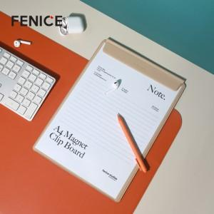

【상세/제작정보】 | <p><span style="font-size: 14pt;">※ 인쇄사이즈 7*3cm 이내 기준</span></p>

【인쇄/포장옵션】 | 불박, 금박, 풀칼라 / OPP(비닐)

【공급단가】 | 수량 | 100~ | 300~ | 500~ | 1,000~ | 3,000~
*VAT별도 | 단가 | 12,300원 | 11,800원 | 11,500원 | 10,800원 | 10,100원

【상품 URL】 | https://www.synergygift.co.kr:443/src/goods_detail.php?gdno=46513

